テスト項目書兼報告書-依頼予定リストNo.7
テスト項目書兼報告書
システム名
サブシステム名
工事情報管理ツールVer58A16A
－
版数
初版
作成日
2019/06/17
作成者
USC亀井
完了日
OKの場合は確認日と同じ
NGの場合は問題解決日
結果
OK, NG, 対象外, 保留
機能名
予算承認
実施期間
2019/06/20-06/20
総項目数
30
未実施数
不具合数
0
0
項目No. |  |  |  | テスト項目 | 期待結果 | 担当者 | 確認日 | 完了日 | 結果 | 備考 | エビデンス
1 |  |  |  | 予算申請精査画面
 | 1 |  |  | レイアウト
 |  | 1 |  |  | 予算申請精査画面に、添付資料数テキストボックスが表示されること | USC亀井 | 2019-06-20 | 2019-06-20 | OK |  | 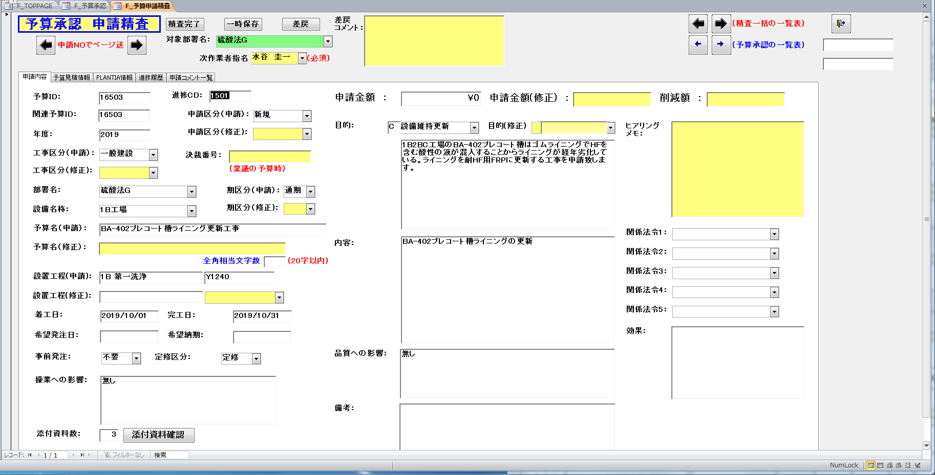
 |  | 2 |  | ↑ | 予算申請精査画面に、添付資料確認ボタンが表示されること | USC亀井 | 2019-06-20 | 2019-06-20 | OK |  | ↑
 | 2 |  |  | 添付資料フォルダの表示
 |  | 1 |  | 添付資料数0
 |  |  | 1 | 予算承認画面で添付資料数0のレコードを選択し、申請精査修正ボタンをクリック | 予算申請精査画面の添付資料数テキストボックスに0が表示されること | USC亀井 | 2019-06-20 | 2019-06-20 | OK |  | 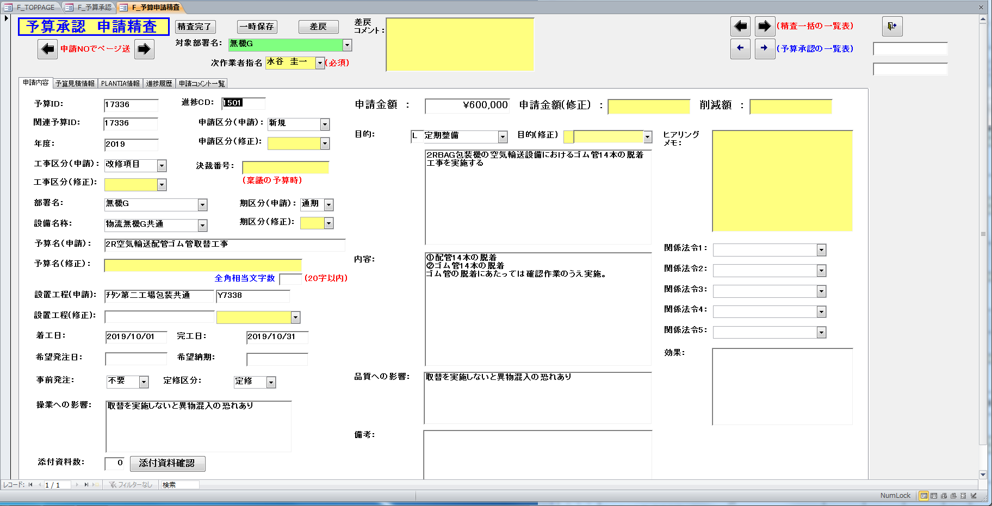
 |  |  | 2 | 予算申請精査画面で添付資料確認ボタンをクリック | 「添付資料がありません！！」メッセージボックスが表示されること | USC亀井 | 2019-06-20 | 2019-06-20 | OK |  | 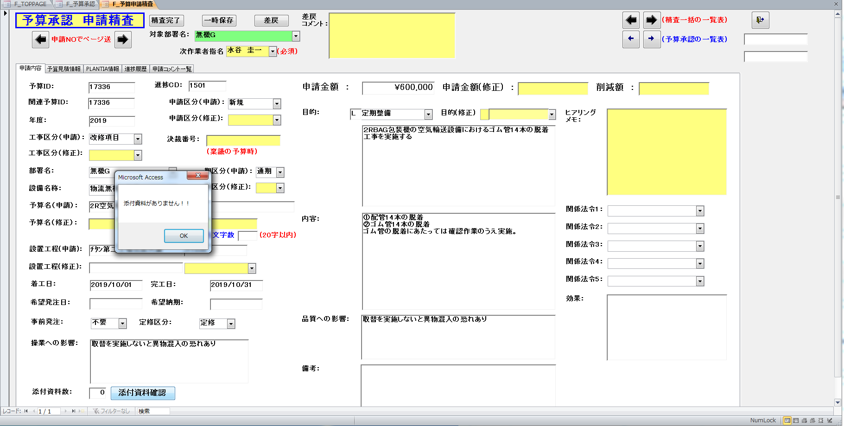
 |  | 2 |  | 添付資料数1
 |  |  | 1 | 予算承認画面で添付資料数1のレコードを選択し、申請精査修正ボタンをクリック | 予算申請精査画面の添付資料数テキストボックスに1が表示されること | USC亀井 | 2019-06-20 | 2019-06-20 | OK |  | 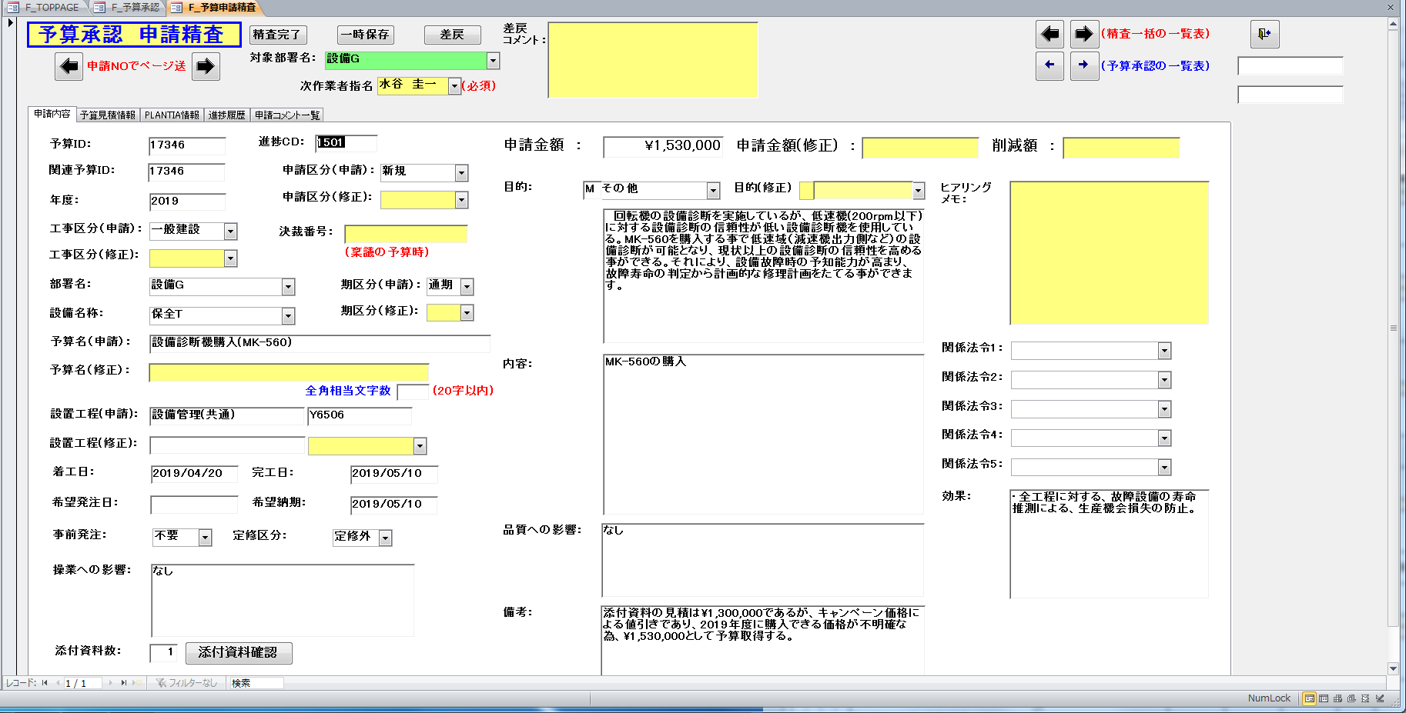
 |  |  | 2 | 予算申請精査画面で添付資料確認ボタンをクリック | 予算添付資料フォルダが表示されること | USC亀井 | 2019-06-20 | 2019-06-20 | OK |  | 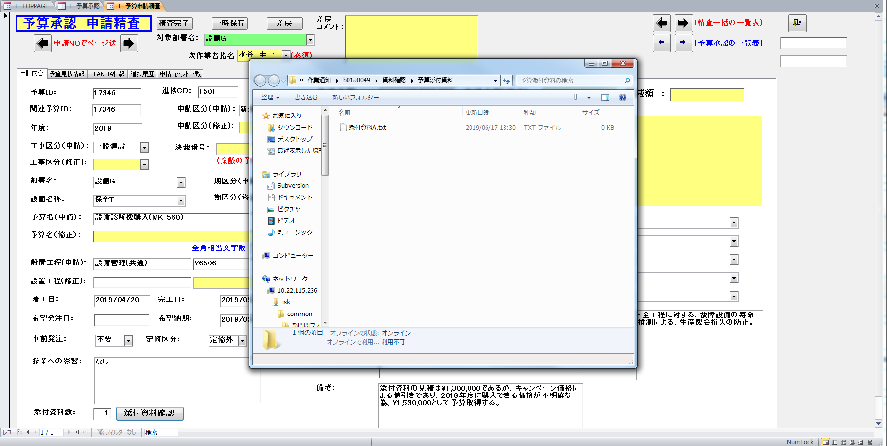
 |  |  | 3 | ↑ | 予算添付資料フォルダにファイルが1つ存在すること | USC亀井 | 2019-06-20 | 2019-06-20 | OK |  | ↑
 |  | 3 |  | 添付資料数3
 |  |  | 1 | 予算承認画面で添付資料数3のレコードを選択し、申請精査修正ボタンをクリック | 予算申請精査画面の添付資料数テキストボックスに3が表示されること | USC亀井 | 2019-06-20 | 2019-06-20 | OK |  | 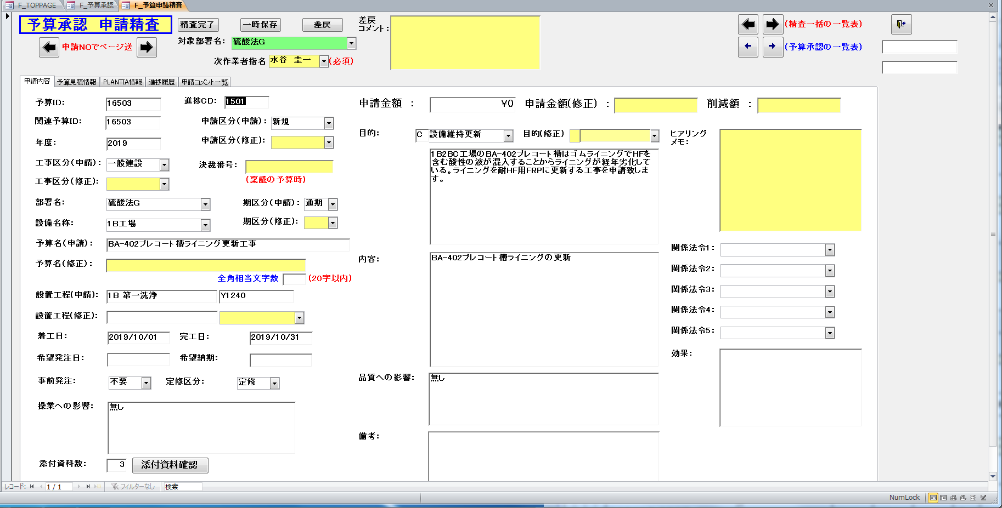
 |  |  | 2 | 予算申請精査画面で添付資料確認ボタンをクリック | 予算添付資料フォルダが表示されること | USC亀井 | 2019-06-20 | 2019-06-20 | OK |  | 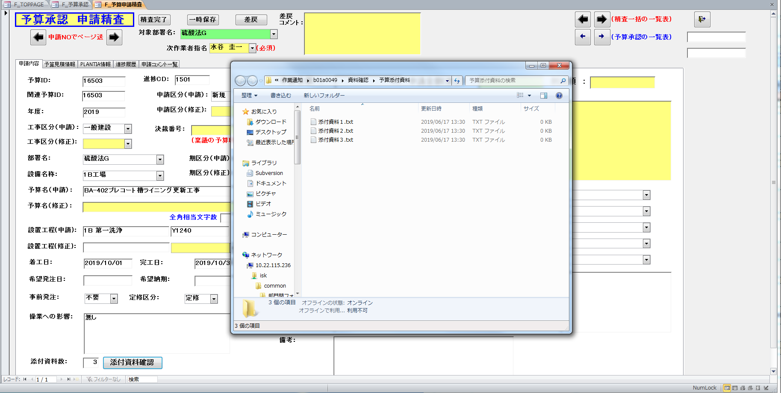
 |  |  | 3 | ↑ | 予算添付資料フォルダにファイルが3つ存在すること | USC亀井 | 2019-06-20 | 2019-06-20 | OK |  | ↑
2 |  |  |  | 予算申請精査確認画面
 | 1 |  |  | レイアウト
 |  | 1 |  | 予算承認画面で精査個別確認ボタンをクリック | 予算申請精査確認画面に、添付資料数テキストボックスが表示されること | USC亀井 | 2019-06-20 | 2019-06-20 | OK |  | 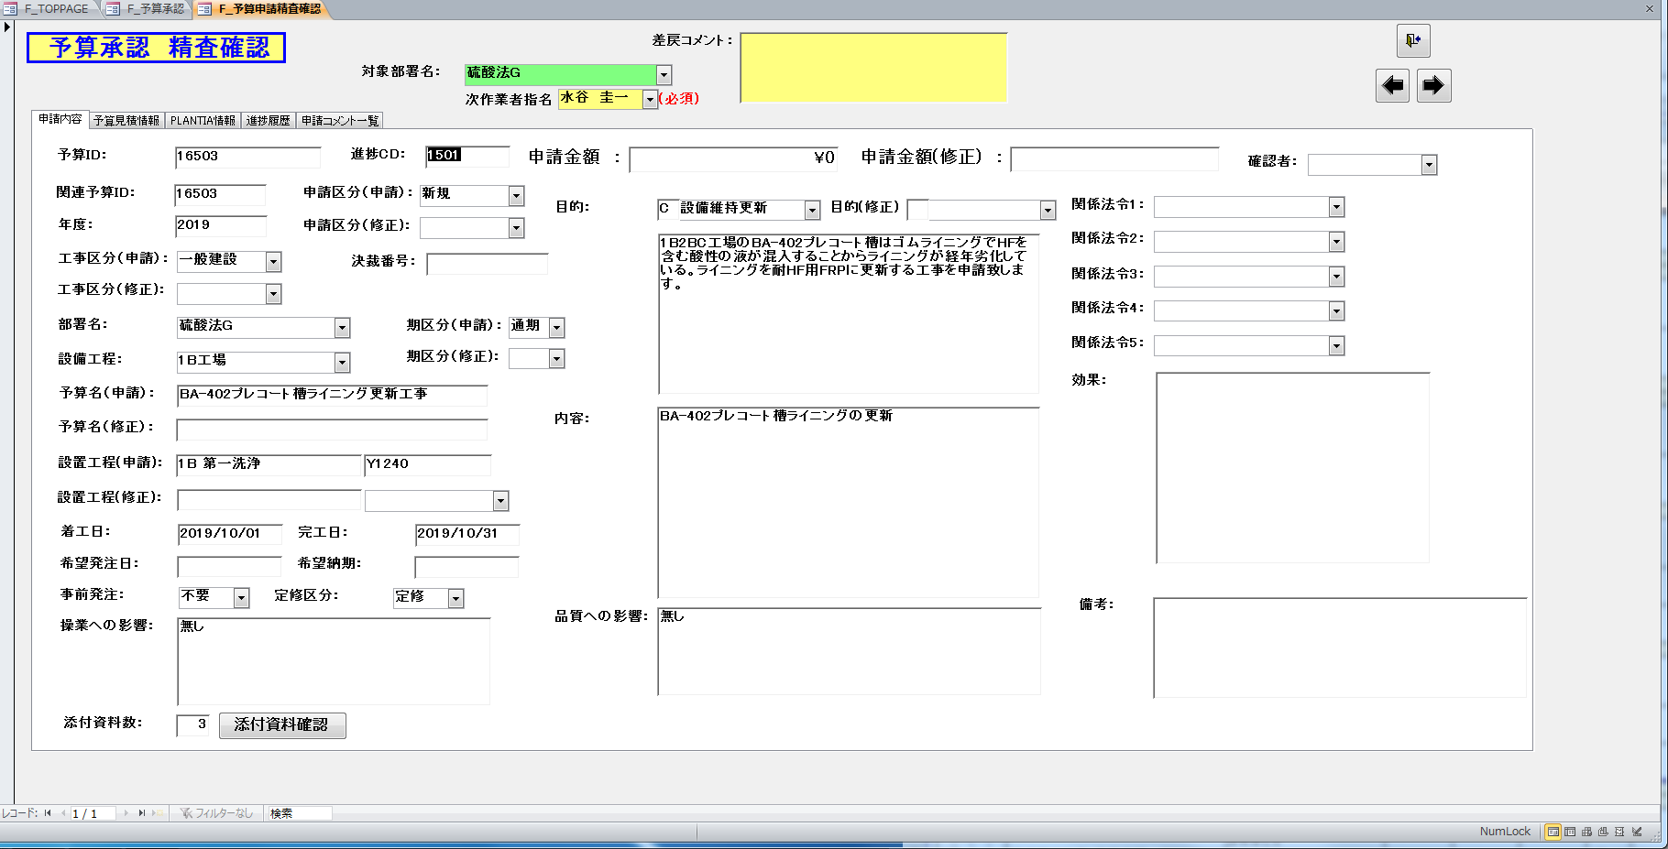
 |  | 2 |  | ↑ | 予算申請精査確認画面に、添付資料確認ボタンが表示されること | USC亀井 | 2019-06-20 | 2019-06-20 | OK |  | ↑
 | 2 |  |  | 添付資料フォルダの表示
 |  | 1 |  | 添付資料数0
 |  |  | 1 | 予算承認画面で添付資料数0のレコードを選択し、精査個別確認ボタンをクリック | 予算申請精査確認画面の添付資料数テキストボックスに0が表示されること | USC亀井 | 2019-06-20 | 2019-06-20 | OK |  | 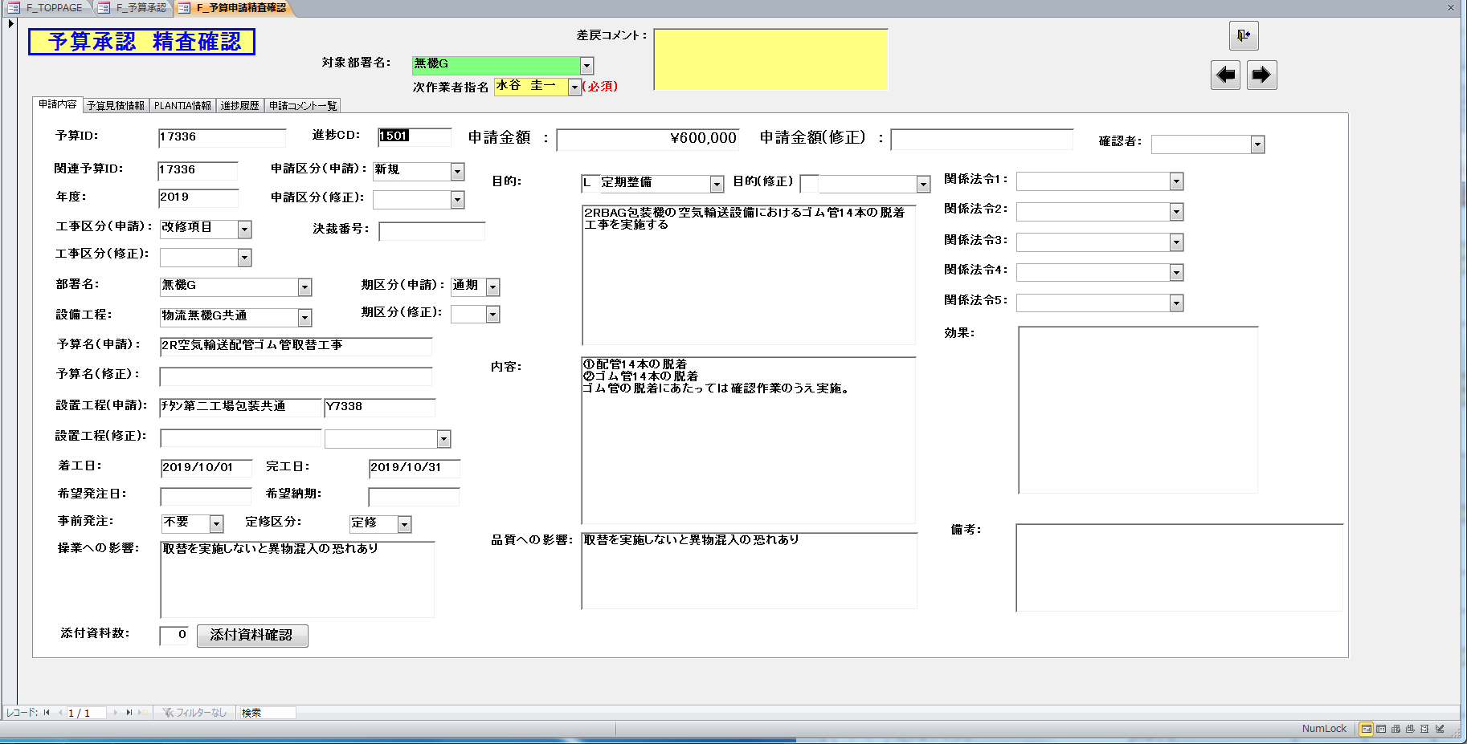
 |  |  | 2 | 予算申請精査確認画面で添付資料確認ボタンをクリック | 「添付資料がありません！！」メッセージボックスが表示されること | USC亀井 | 2019-06-20 | 2019-06-20 | OK |  | 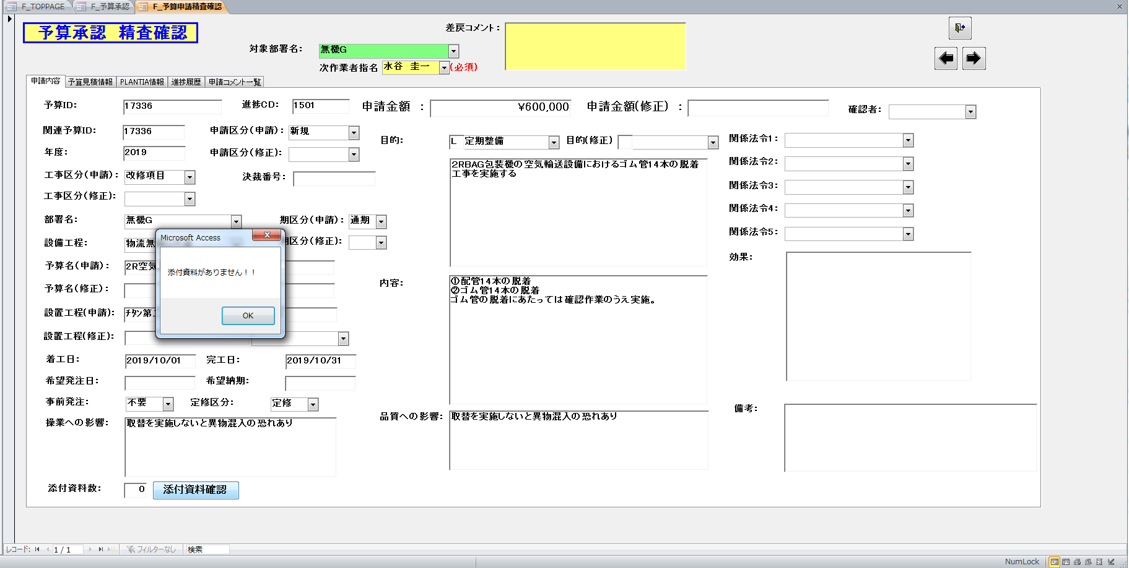
 |  | 2 |  | 添付資料数1
 |  |  | 1 | 予算承認画面で添付資料数1のレコードを選択し、精査個別確認ボタンをクリック | 予算申請精査確認画面の添付資料数テキストボックスに1が表示されること | USC亀井 | 2019-06-20 | 2019-06-20 | OK |  | 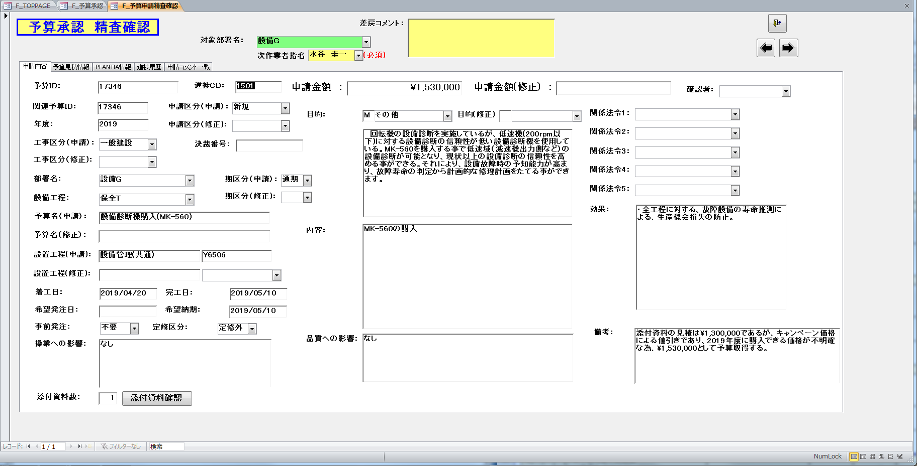
 |  |  | 2 | 予算申請精査確認画面で添付資料確認ボタンをクリック | 予算添付資料フォルダが表示されること | USC亀井 | 2019-06-20 | 2019-06-20 | OK |  | 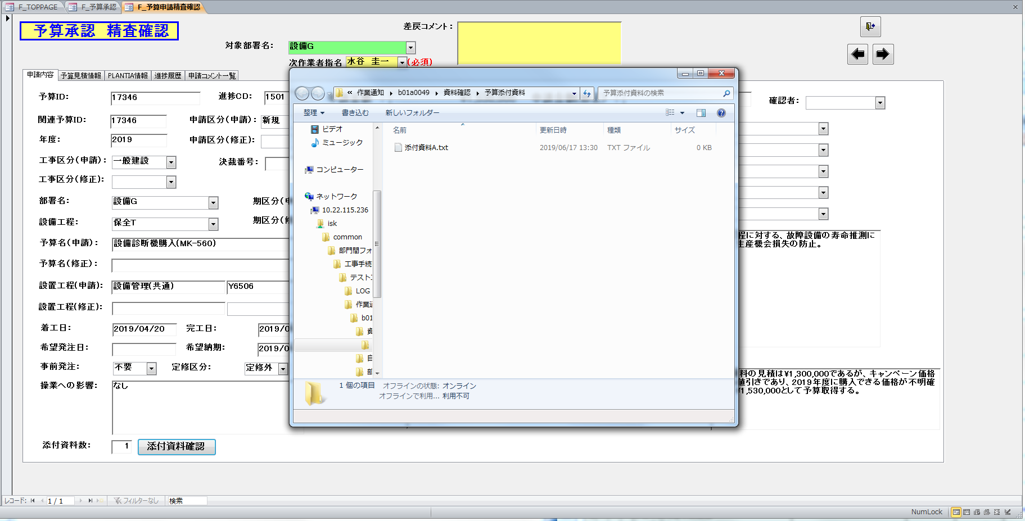
 |  |  | 3 | ↑ | 予算添付資料フォルダにファイルが1つ存在すること | USC亀井 | 2019-06-20 | 2019-06-20 | OK |  | ↑
 |  | 3 |  | 添付資料数3
 |  |  | 1 | 予算承認画面で添付資料数3のレコードを選択し、精査個別確認ボタンをクリック | 予算申請精査確認画面の添付資料数テキストボックスに3が表示されること | USC亀井 | 2019-06-20 | 2019-06-20 | OK |  | 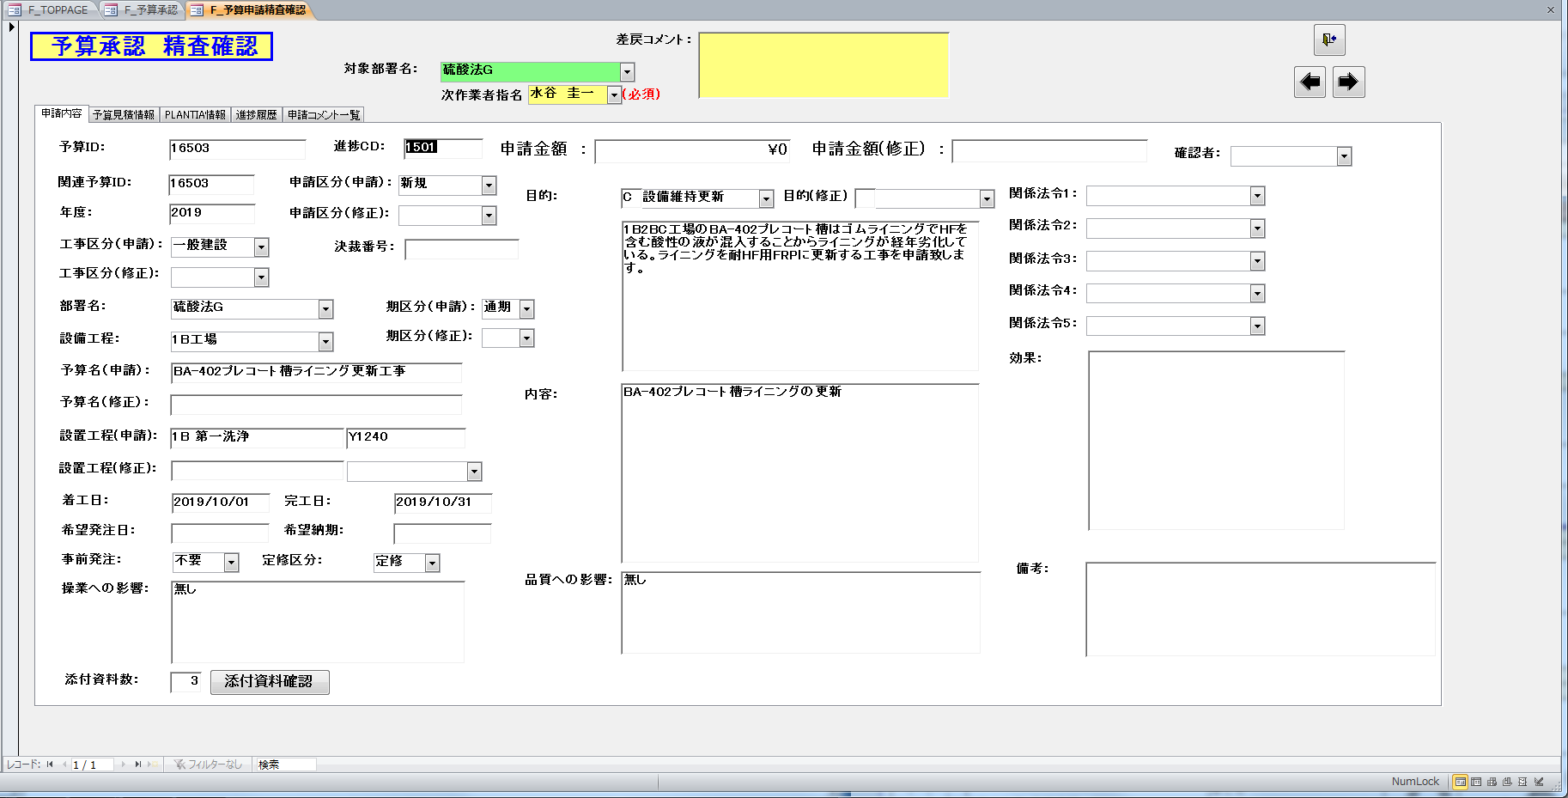
 |  |  | 2 | 予算申請精査確認画面で添付資料確認ボタンをクリック | 予算添付資料フォルダが表示されること | USC亀井 | 2019-06-20 | 2019-06-20 | OK |  | 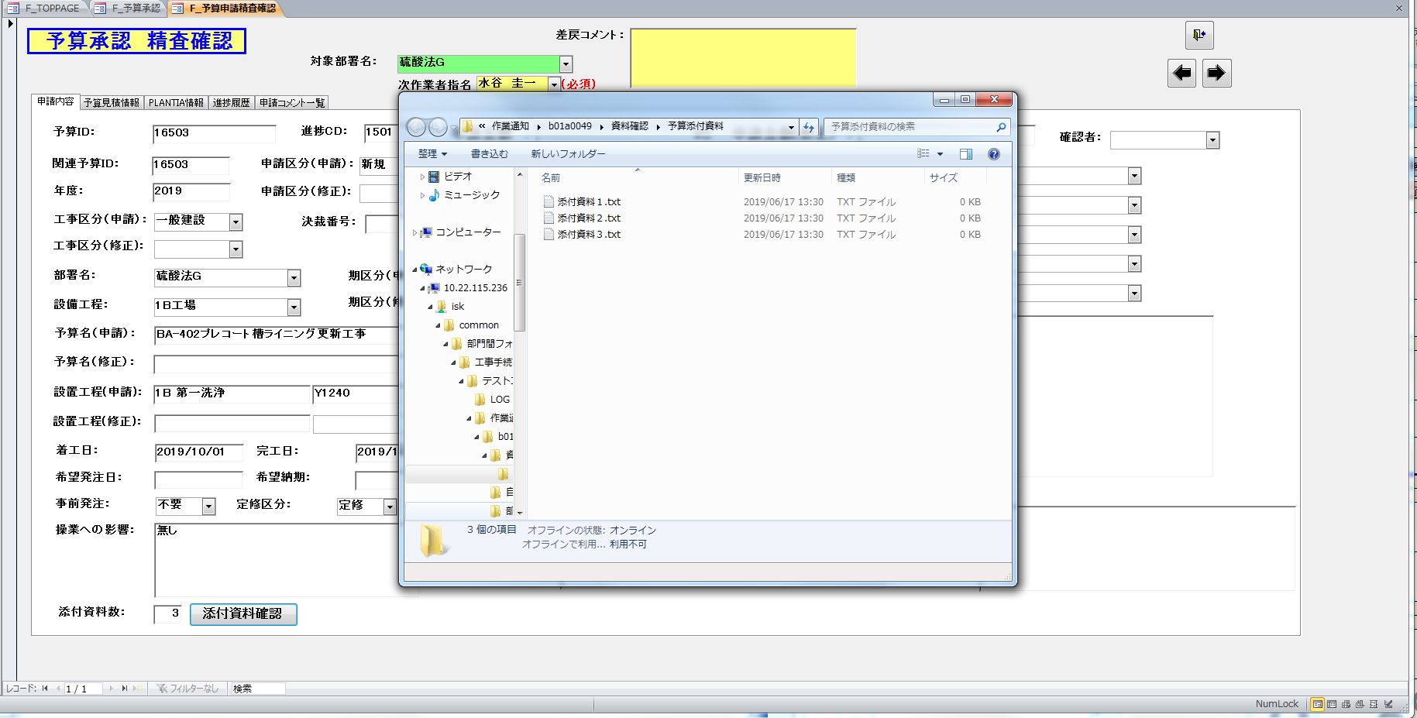
 |  |  | 3 | ↑ | 予算添付資料フォルダにファイルが3つ存在すること | USC亀井 | 2019-06-20 | 2019-06-20 | OK |  | ↑
3 |  |  |  | 予算申請精査承認画面
 | 1 |  |  | レイアウト
 |  | 1 |  | 予算承認画面で精査個別承認ボタンをクリック | 予算申請精査承認画面に、添付資料数テキストボックスが表示されること | USC亀井 | 2019-06-20 | 2019-06-20 | OK |  | 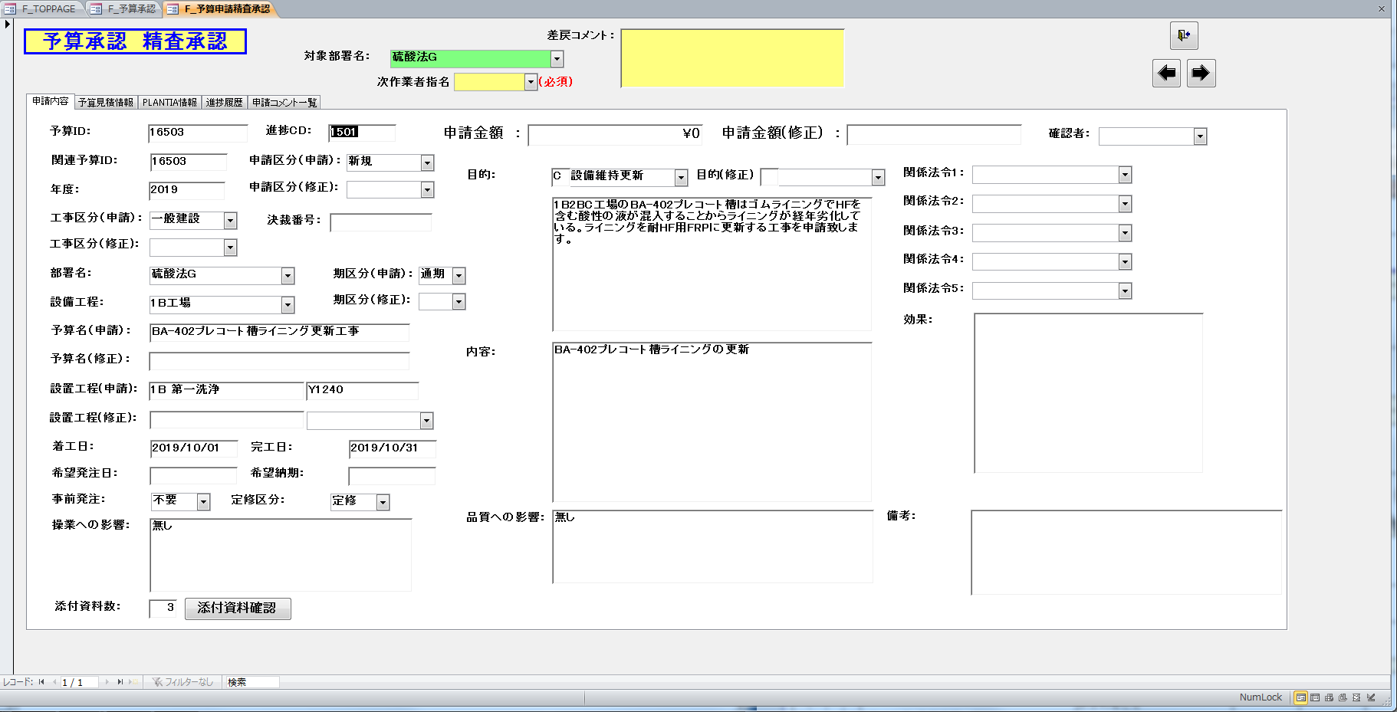
 |  | 2 |  | ↑ | 予算申請精査承認画面に、添付資料確認ボタンが表示されること | USC亀井 | 2019-06-20 | 2019-06-20 | OK |  | ↑
 | 2 |  |  | 添付資料フォルダの表示
 |  | 1 |  | 添付資料数0
 |  |  | 1 | 予算承認画面で添付資料数0のレコードを選択し、精査個別承認ボタンをクリック | 予算申請精査承認画面の添付資料数テキストボックスに0が表示されること | USC亀井 | 2019-06-20 | 2019-06-20 | OK |  | 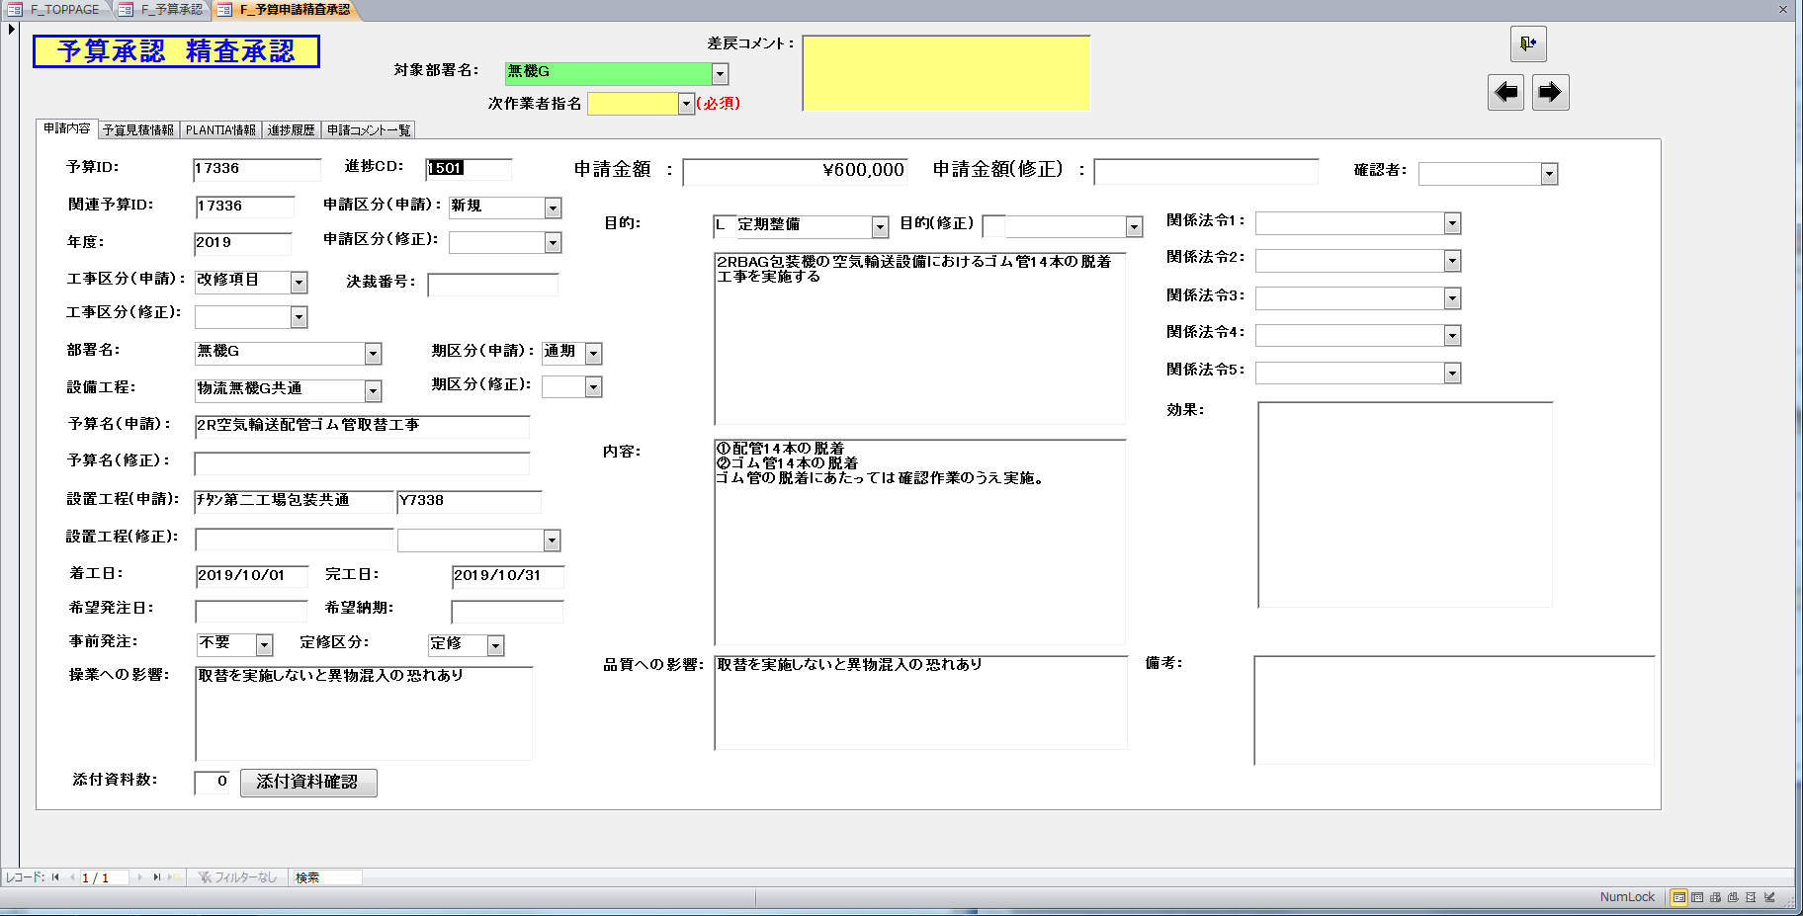
 |  |  | 2 | 予算申請精査承認画面で添付資料確認ボタンをクリック | 「添付資料がありません！！」メッセージボックスが表示されること | USC亀井 | 2019-06-20 | 2019-06-20 | OK |  | 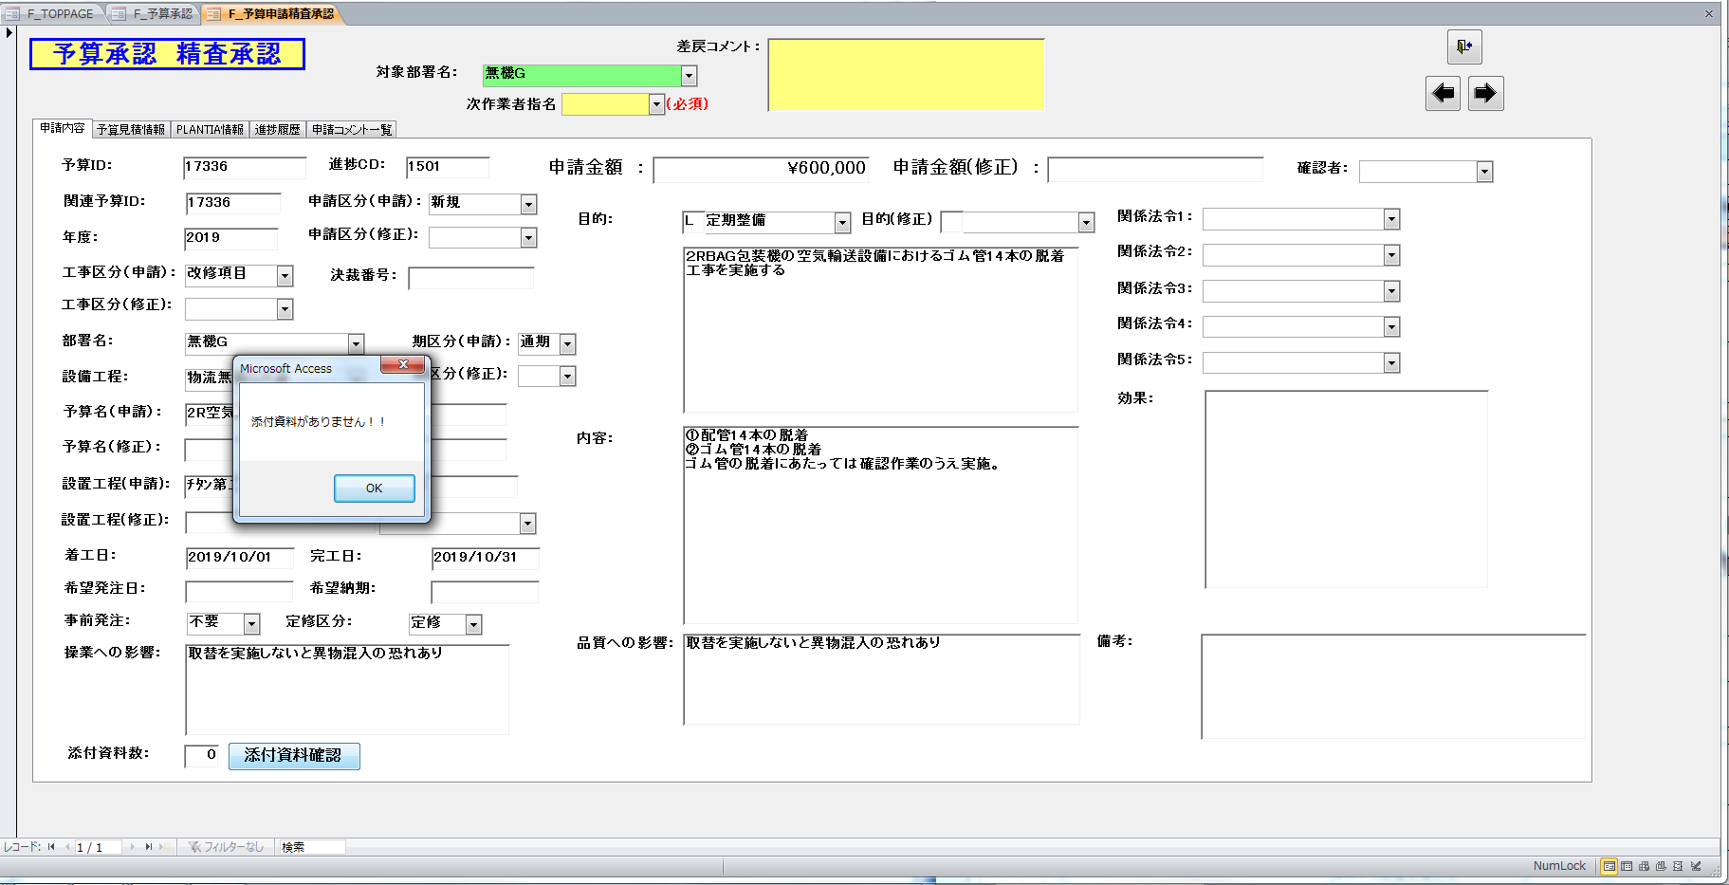
 |  | 2 |  | 添付資料数1
 |  |  | 1 | 予算承認画面で添付資料数1のレコードを選択し、精査個別承認ボタンをクリック | 予算申請精査承認画面の添付資料数テキストボックスに1が表示されること | USC亀井 | 2019-06-20 | 2019-06-20 | OK |  | 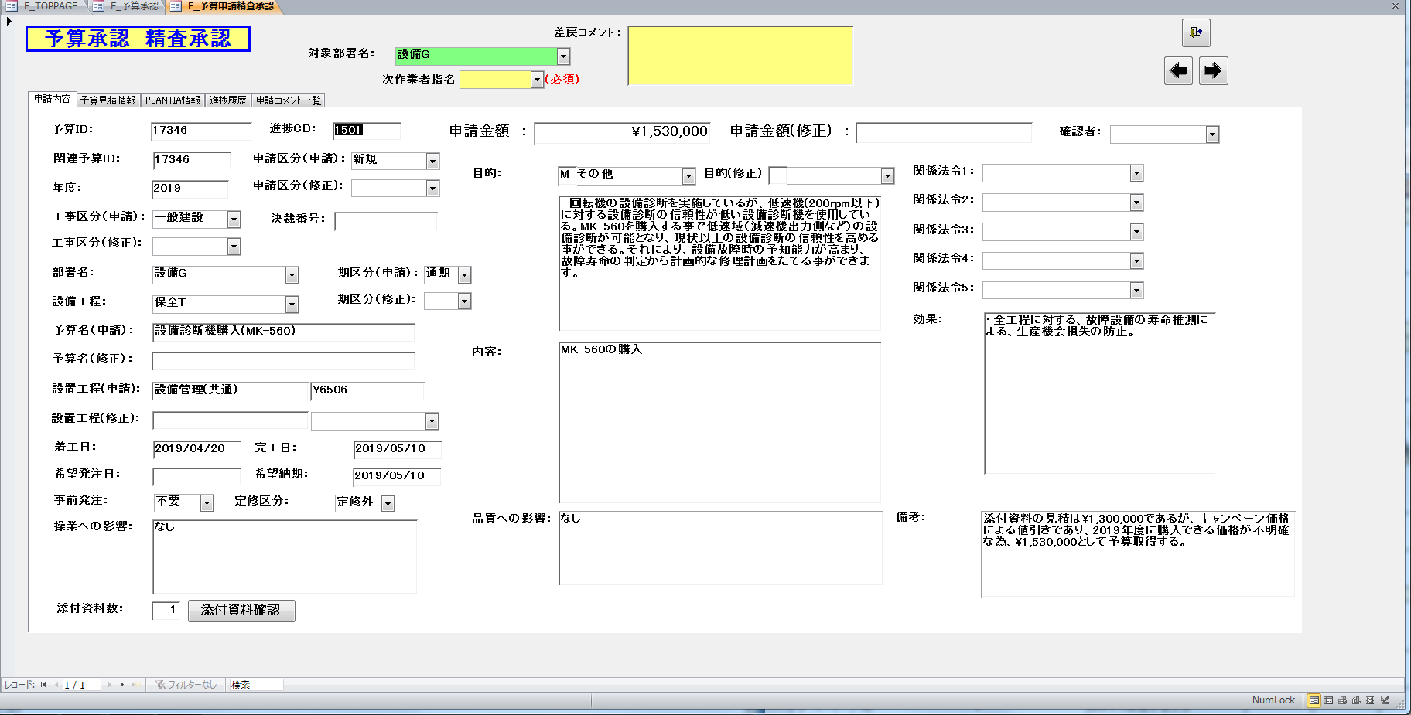
 |  |  | 2 | 予算申請精査承認画面で添付資料確認ボタンをクリック | 予算添付資料フォルダが表示されること | USC亀井 | 2019-06-20 | 2019-06-20 | OK |  | 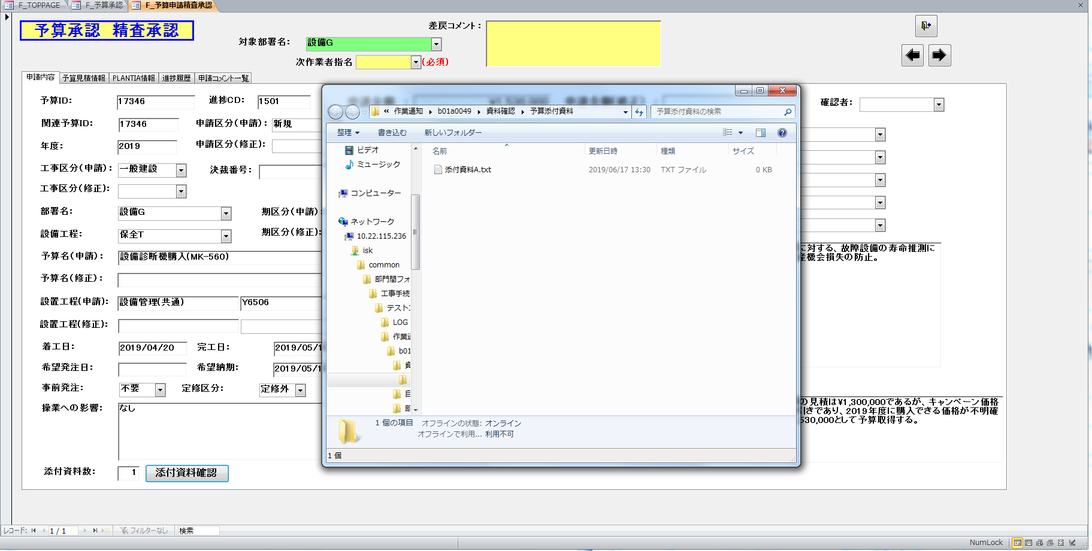
 |  |  | 3 | ↑ | 予算添付資料フォルダにファイルが1つ存在すること | USC亀井 | 2019-06-20 | 2019-06-20 | OK |  | ↑
 |  | 3 |  | 添付資料数3
 |  |  | 1 | 予算承認画面で添付資料数3のレコードを選択し、精査個別承認ボタンをクリック | 予算申請精査承認画面の添付資料数テキストボックスに3が表示されること | USC亀井 | 2019-06-20 | 2019-06-20 | OK |  | 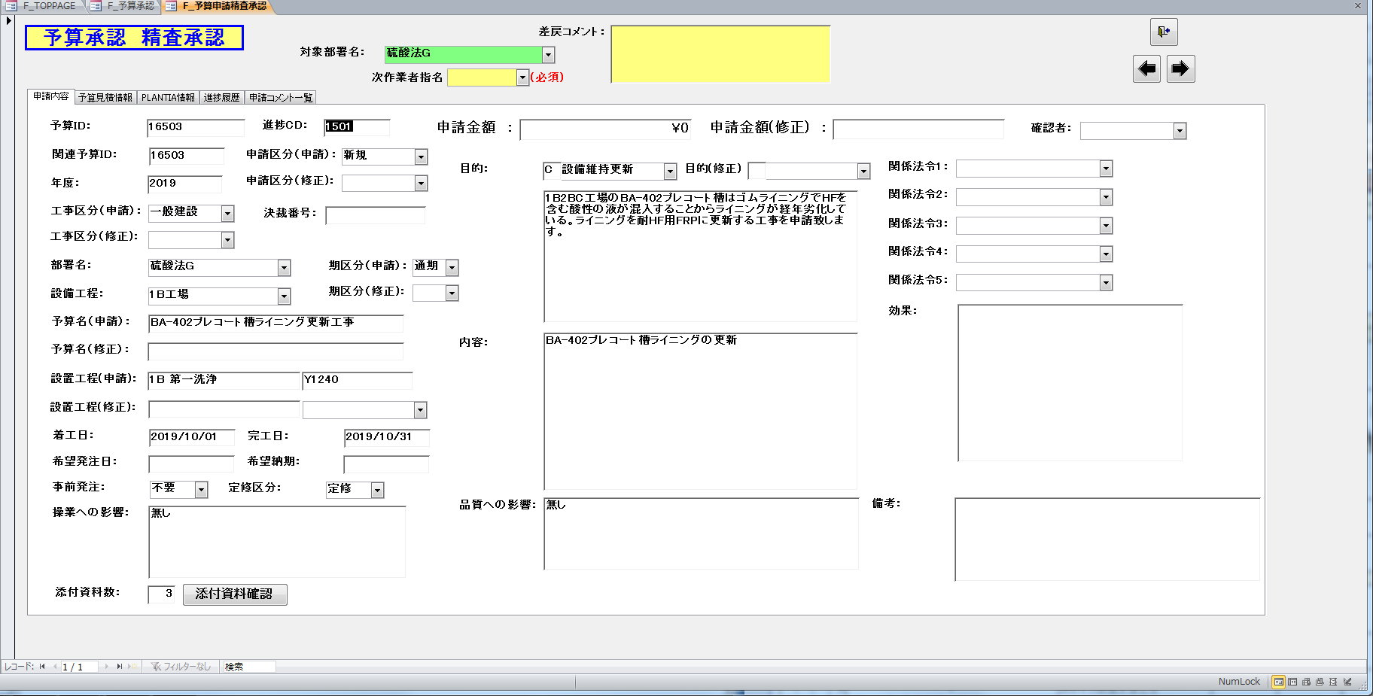
 |  |  | 2 | 予算申請精査承認画面で添付資料確認ボタンをクリック | 予算添付資料フォルダが表示されること | USC亀井 | 2019-06-20 | 2019-06-20 | OK |  | 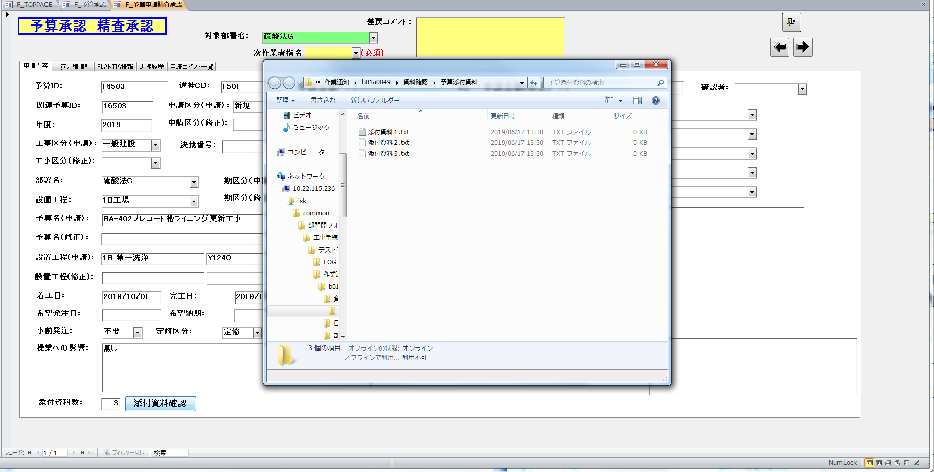
 |  |  | 3 | ↑ | 予算添付資料フォルダにファイルが3つ存在すること | USC亀井 | 2019-06-20 | 2019-06-20 | OK |  | ↑

テスト項目書兼報告書-QA表No.7
テスト項目書兼報告書
システム名
サブシステム名
工事情報管理ツールVer58A16A
－
版数
初版
作成日
2019/06/20
作成者
USC亀井
完了日
OKの場合は確認日と同じ
NGの場合は問題解決日
結果
OK, NG, 対象外, 保留
機能名
仕様書作成／編集
実施期間
2019/06/21-06/21
総項目数
2
未実施数
不具合数
0
0
項目No. |  |  | テスト項目 | 期待結果 | 担当者 | 確認日 | 完了日 | 結果 | 備考 | 備考
2 |  |  | 仕様書作成編集画面
 | 1 |  | 仕様書作成
 |  | 1 | 予算見積仕様書画面で仕様書作成ボタンをクリック | 仕様書作成編集画面の初期表示にて、先行着手対象チェックボックスが未チェック状態となっていること。 | USC亀井 | 2019-06-21 | 2019-06-21 | OK |  | 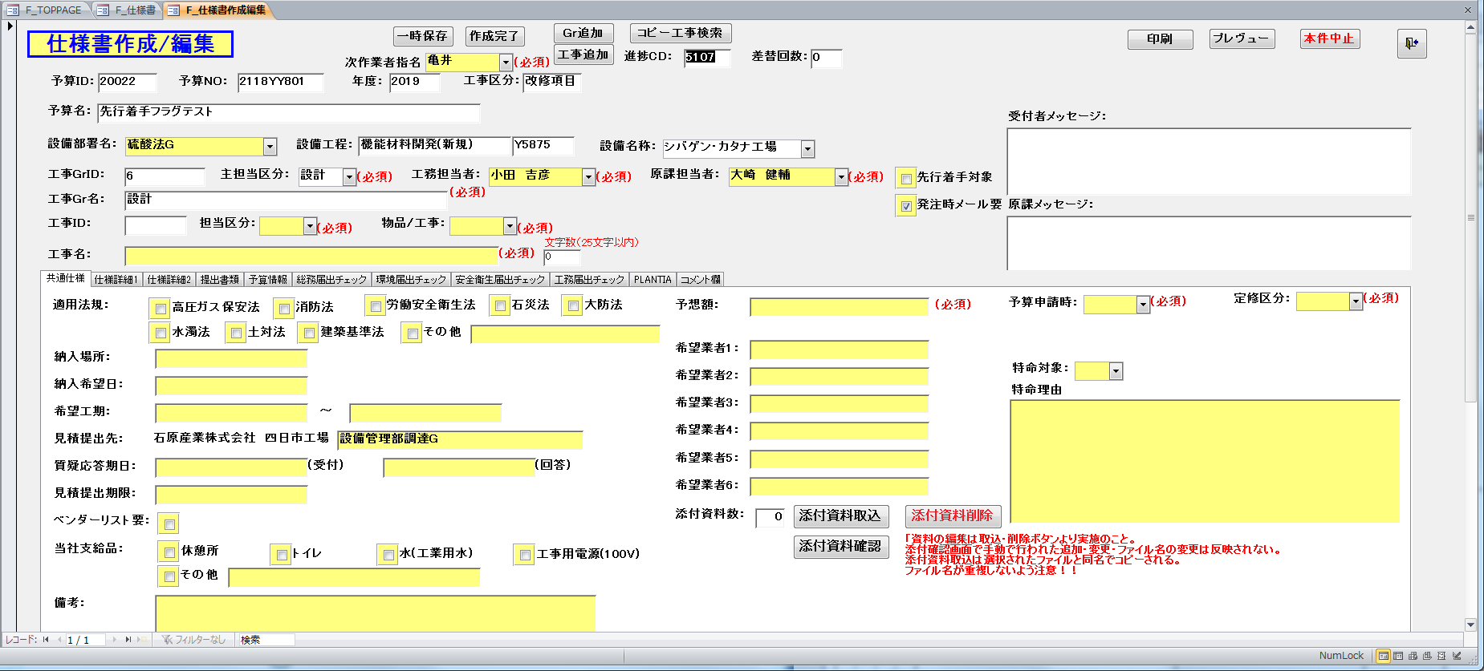
 |  | 2 | 各必須項目に任意の値を設定し、作成完了ボタンをクリック ※先行着手対象チェックボックスのクリック操作を行わず、初期表示状態のまま作成完了ボタンをクリックすること。 | 先行着手対象フラグ[U_T_Work.U_PRESTARTFL]に「0」が設定されること。 | USC亀井 | 2019-06-21 | 2019-06-21 | OK |  | シート「エビデンス2-1-2」のCF列を参照

テスト項目書兼報告書-不具合対応（6-18 Mail）
テスト項目書兼報告書
システム名
サブシステム名
工事情報管理ツールVer58A16A
－
版数
初版
作成日
2019/06/21
作成者
USC亀井
完了日
OKの場合は確認日と同じ
NGの場合は問題解決日
結果
OK, NG, 対象外, 保留
機能名
予算管理／イレギュラー処理
実施期間
2019/06/21-06/21
総項目数
6
未実施数
不具合数
0
0
項目No. |  |  |  | テスト項目 | 期待結果 | 担当者 | 確認日 | 完了日 | 結果 | 備考 | 備考
3 |  |  |  | 予算検収完了管理ERP処理画面
 | 1 |  |  | 差戻処理による更新データ
 |  | 1 |  | 予算完了データ(1619:管理ERP処理待)
 |  |  | 1 | 予算完了データ(1619:管理ERP処理待)表示時に差戻ボタンをクリック | 次作業者[U_T_BUDGET.U_NEXTPRS]を[U_T_BUDGET.U_SIERPPRS]に更新すること | USC亀井 | 2019-06-21 | 2019-06-21 | OK |  | シート「エビデンス3-1-1～3」を参照
 |  | 2 |  | 予算中止データ(1639:管理予算中止処理待)
 |  |  | 1 | 予算中止データ(1639:管理予算中止処理待)表示時に差戻ボタンをクリック | 次作業者[U_T_BUDGET.U_NEXTPRS]を[U_T_BUDGET_EXT.U_CNCLSIPRTPRS]に更新すること | USC亀井 | 2019-06-21 | 2019-06-21 | OK |  | シート「エビデンス3-1-1～3」を参照
 |  | 3 |  | 予算繰越データ(1657:予算繰越管理受付待)
 |  |  | 1 | 予算繰越データ(1657:予算繰越管理受付待)表示時に差戻ボタンをクリック | 次作業者[U_T_BUDGET.U_NEXTPRS]を[U_T_BUDGET_CO.U_COSICNFPRS]に更新すること | USC亀井 | 2019-06-21 | 2019-06-21 | OK |  | シート「エビデンス3-1-1～3」を参照
4 |  |  |  | 予算進捗差戻処理画面
 | 1 |  |  | 差戻処理による更新データ
 |  | 1 |  | [調達ERP処理待](1615)の進捗差戻
 |  |  | 1 | 進捗状況[調達ERP処理待](1615)データ表示時に進捗差戻ボタンをクリック | 次作業者[U_T_BUDGET.U_NEXTPRS]を[U_T_BUDGET.U_WKSPCNPENTPRS]に更新すること | USC亀井 | 2019-06-21 | 2019-06-21 | OK |  | シート「エビデンス4-1-1～3」を参照
 |  | 2 |  | [予算中止調達印刷待](1637)の進捗差戻
 |  |  | 1 | 進捗状況[予算中止調達印刷待](1637)データ表示時に進捗差戻ボタンをクリック | 次作業者[U_T_BUDGET.U_NEXTPRS]を[U_T_BUDGET_EXT.U_CNCLENTRYPRS]に更新すること | USC亀井 | 2019-06-21 | 2019-06-21 | OK |  | シート「エビデンス4-1-1～3」を参照
 |  | 3 |  | [予算繰越調達受付待](1653)の進捗差戻
 |  |  | 1 | 進捗状況[予算繰越調達受付待](1653)データ表示時に進捗差戻ボタンをクリック | 次作業者[U_T_BUDGET.U_NEXTPRS]を[U_T_BUDGET_CO.U_COENTRYPRS]に更新すること | USC亀井 | 2019-06-21 | 2019-06-21 | OK |  | シート「エビデンス4-1-1～3」を参照

エビデンス3-1-1～3
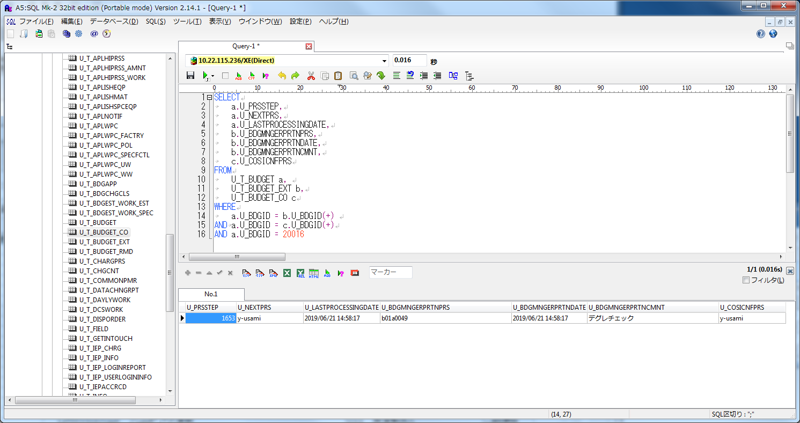
■3-1-1-1
 | ・実行前
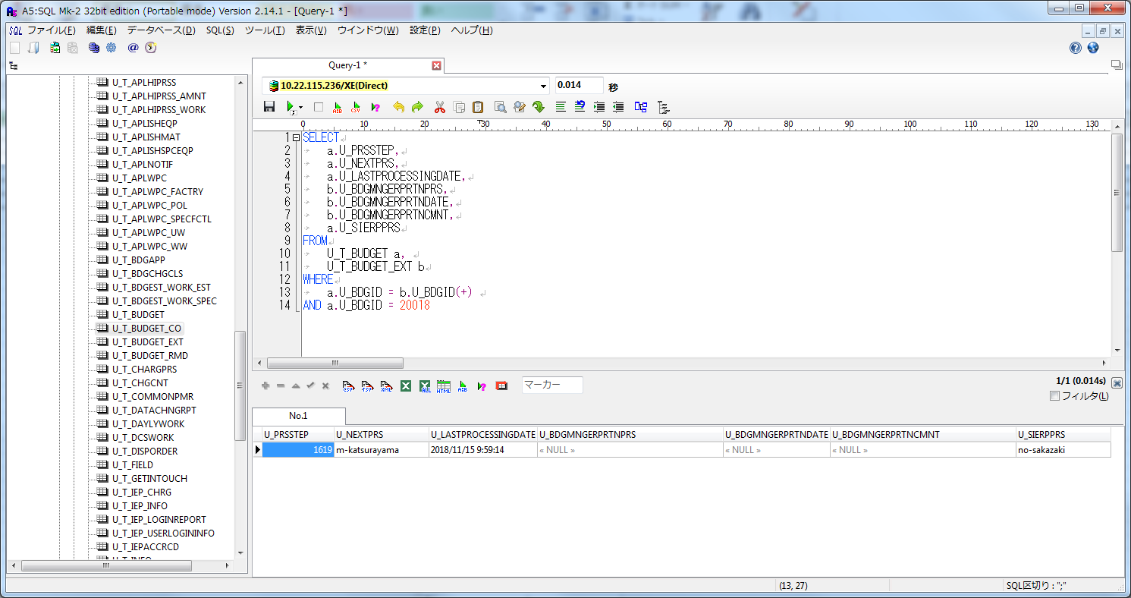

 | ・実行後
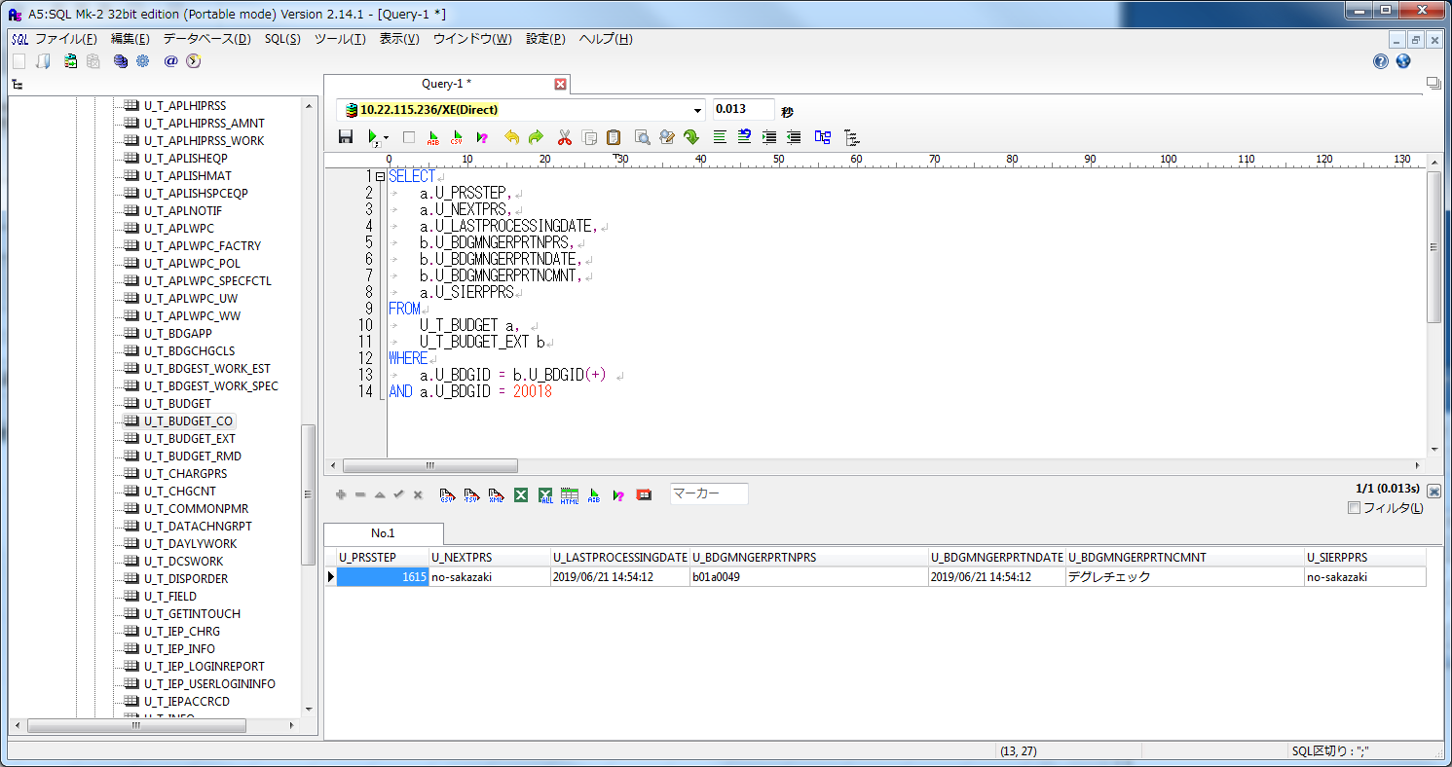

■3-1-2-1
 | ・実行前
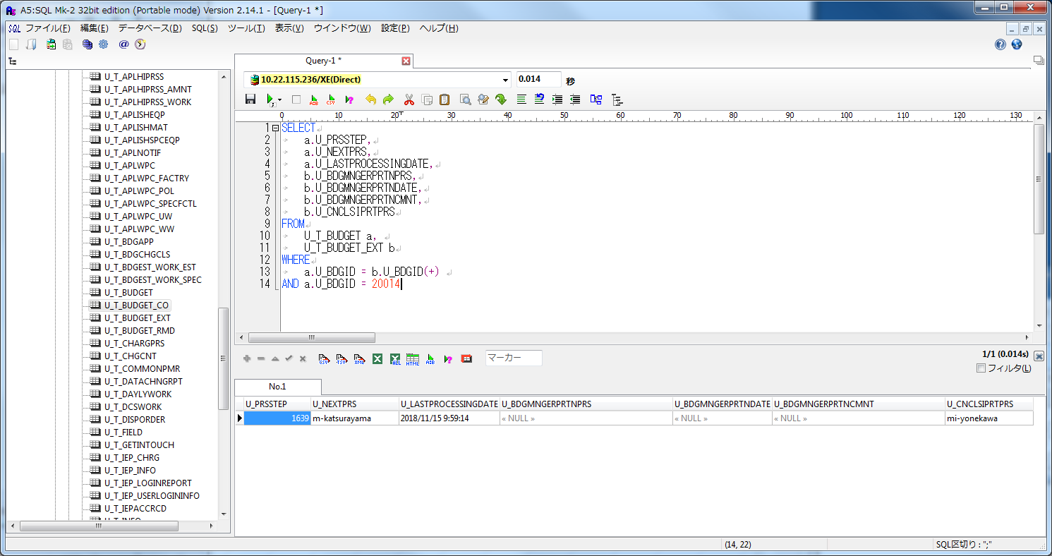

 | ・実行後


■3-1-3-1
 | ・実行前


 | ・実行後

エビデンス4-1-1～3
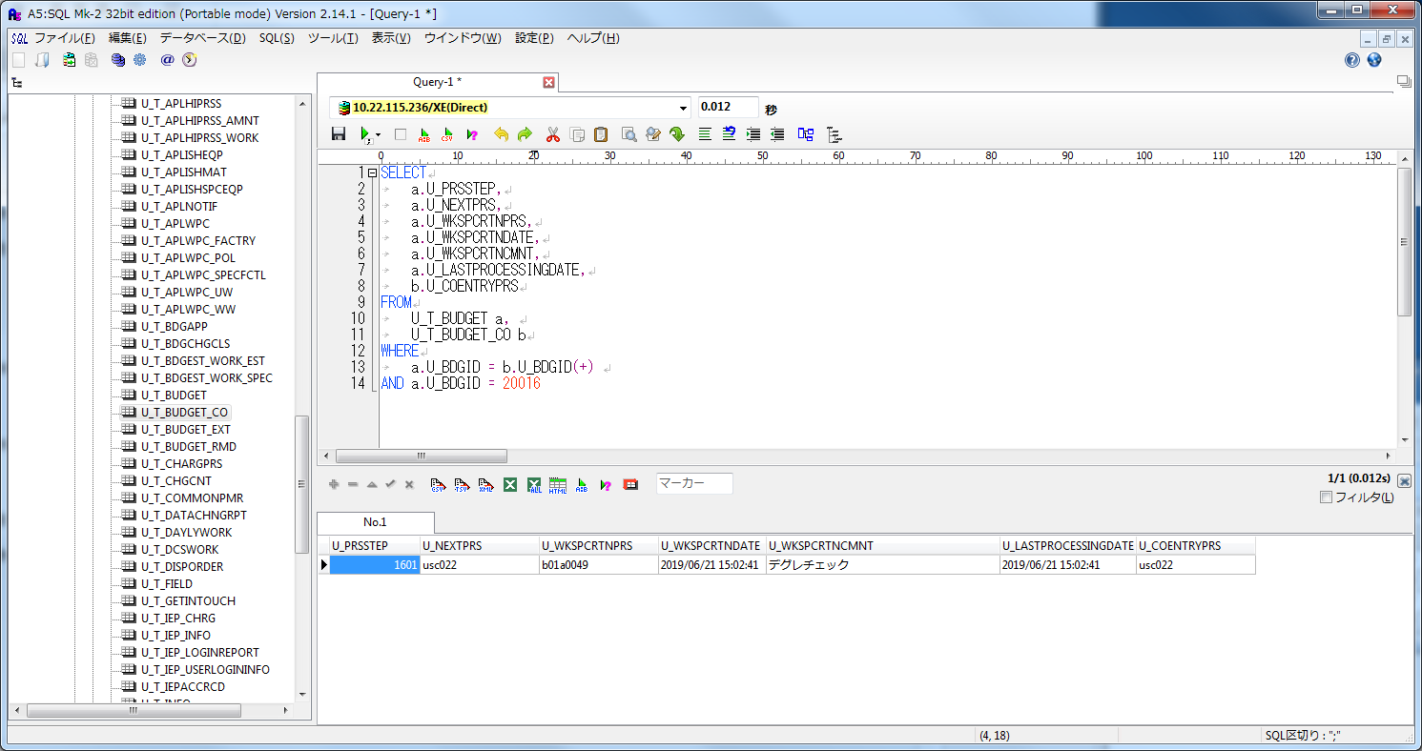
■4-1-1-1
 | ・実行前
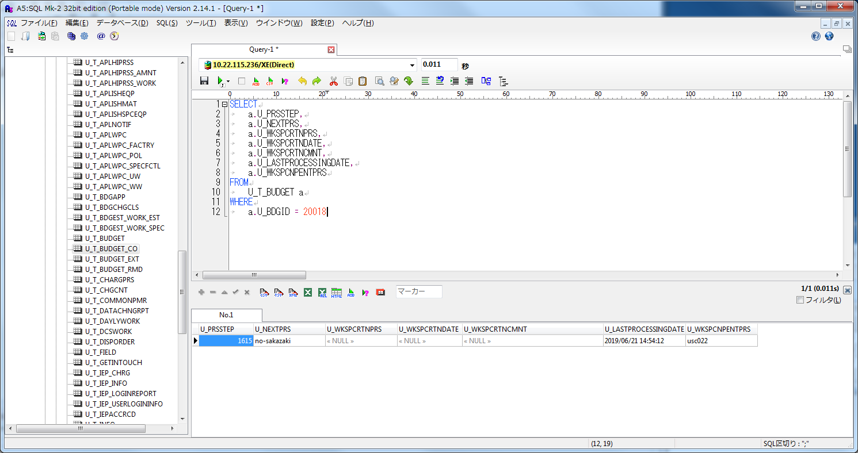

 | ・実行後


■4-1-2-1
 | ・実行前
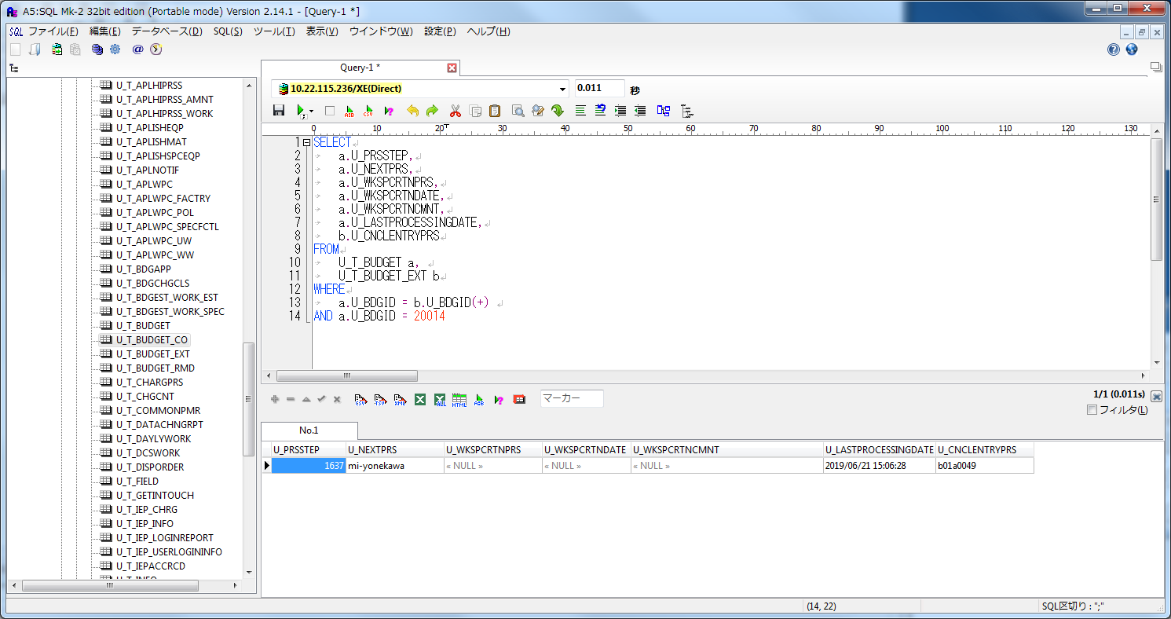

 | ・実行後
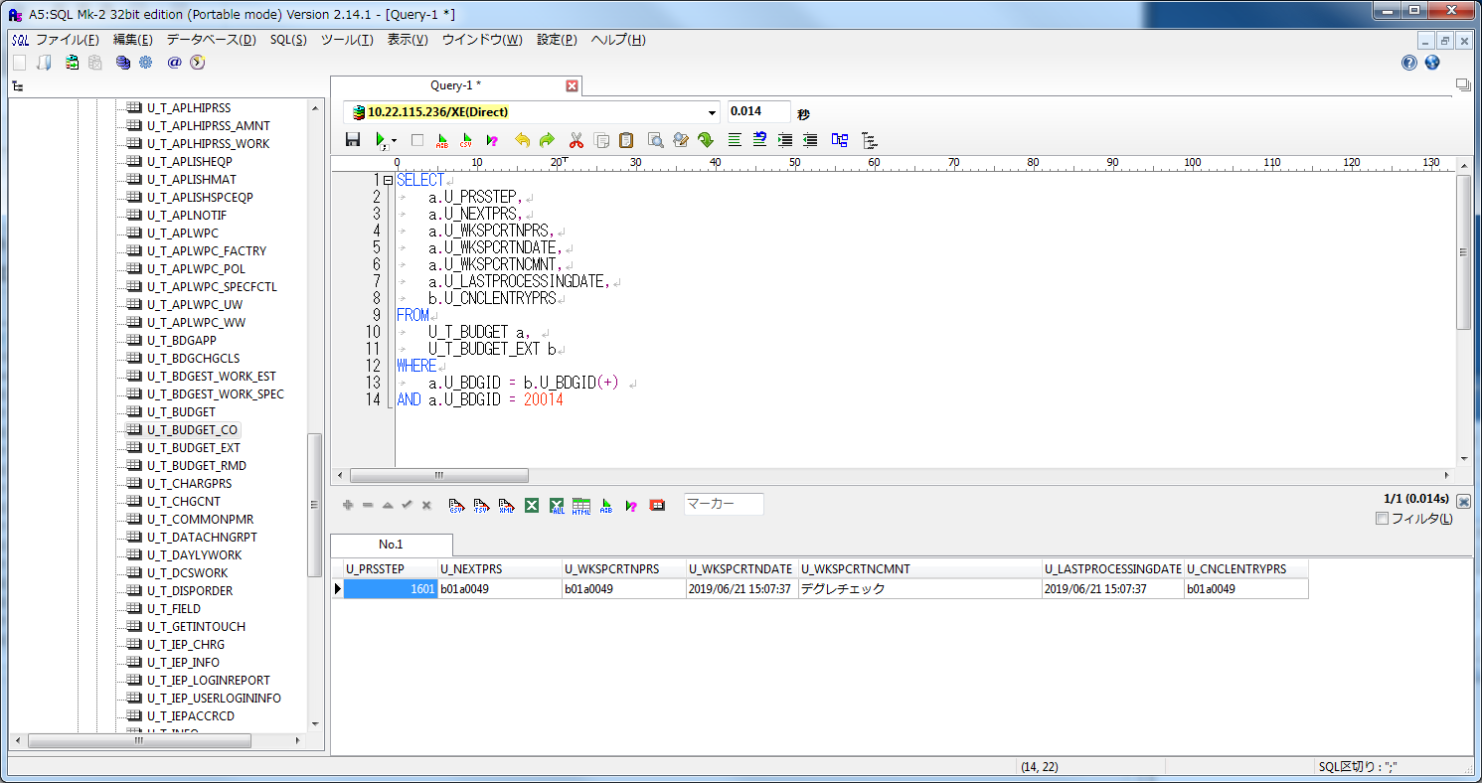

■4-1-3-1
 | ・実行前


 | ・実行後

